学習内容
0 | 講義を視聴する前に
 | 前回発生した問題について、UbunthからWindowsにアクセスする方法がわかったので記す。
 | 移動したい先のPATHは、WindowsのＤｅｓｋｔｏｐ
 | PATH
 | C:\Users\OWNER\Desktop

 | 今までは、
 | cd mnt/c/users/owner/desktop
 | としていたが、
 | エラーで
 | 「-bash: cd: too many arguments」
 | と返ってくるだけであった。
 | ｌｓコマンドでファイルを確認すると中身自体の確認はできたので、
 | ｃｄコマンドを1ファイルづつ開いていく形で進めると開くことができた。

 | またそこに手順通りに操作を進めることでDocker imageをビルドすることができた。

 | 上記図の<none>に当たるところが作成したimageである。
 | これで前回までに発生した問題は解決したものとする。

1 | Dockerfileのinstructionの紹介

 | FROM
 | RUN
 | CMD

 | この3つについて以下で学習する。

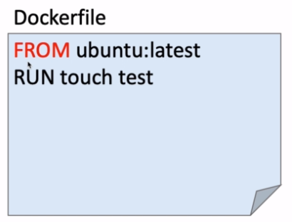
2 | FROM

 | FROMは
 | 1 | ベースとなるイメージを決定
 |  | ベースとして大元のイメージを指定して
 |  | その上にｌａｙｅｒとしてtouch test
 |  | などで重ねていく。

 |  | ここで先ほどビルドしたimageのログを見てみると
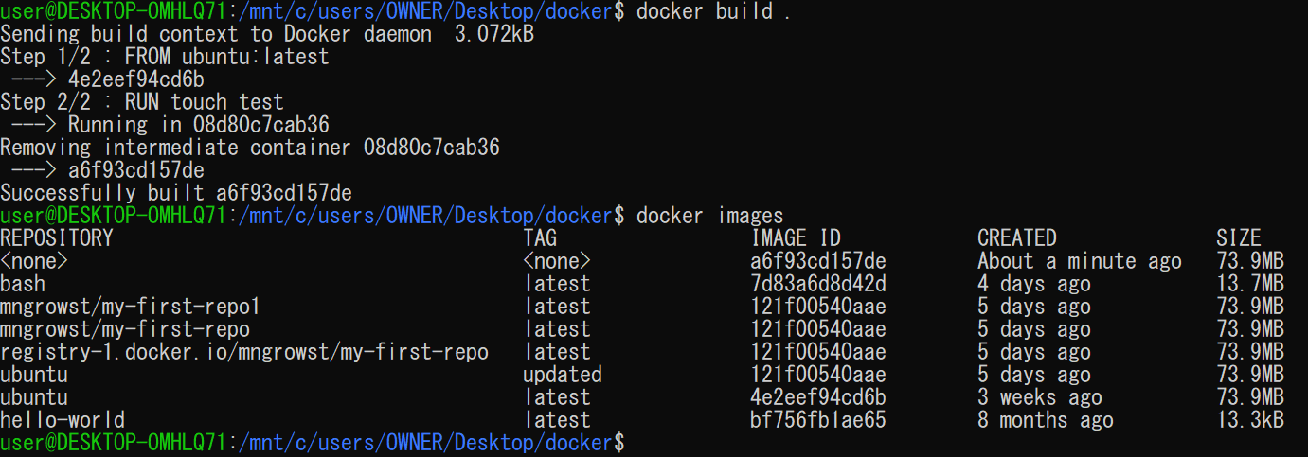

 |  | Step 1/2 : FROM ubuntu:latest
 |  | として、元々ホストにあるUbunthのimageを読み込んでいることが分かる。

 |  | Step 2/2 : RUN touch test
 |  | となり、読み込んだUbunthのイメージの上に新たにtestというファイルをｌａｙｅｒとして重ねている
 |  | ということが分かる。

 |  | では、今後どのようなものをFROMしていくかというと、基本的にOSとなる。
 |  | データサイエンスだとUbunthだったり、alpineなどの小さな（３Mぐらい）容量のOSだったりする。

 | 2 | DockerfileはFROMから書き始める。

3 | RUN

 | 1 | Linuxコマンドを実行
 | 2 | RUNを使うことで好きなようにカスタマイズ
 | 3 | RUN毎にLayerが作れる。

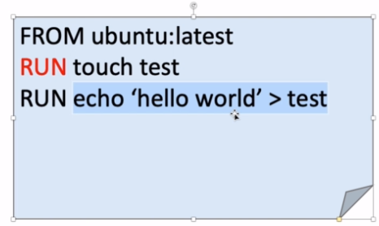
 |  | 内容を左図のように変えて実行してみる。

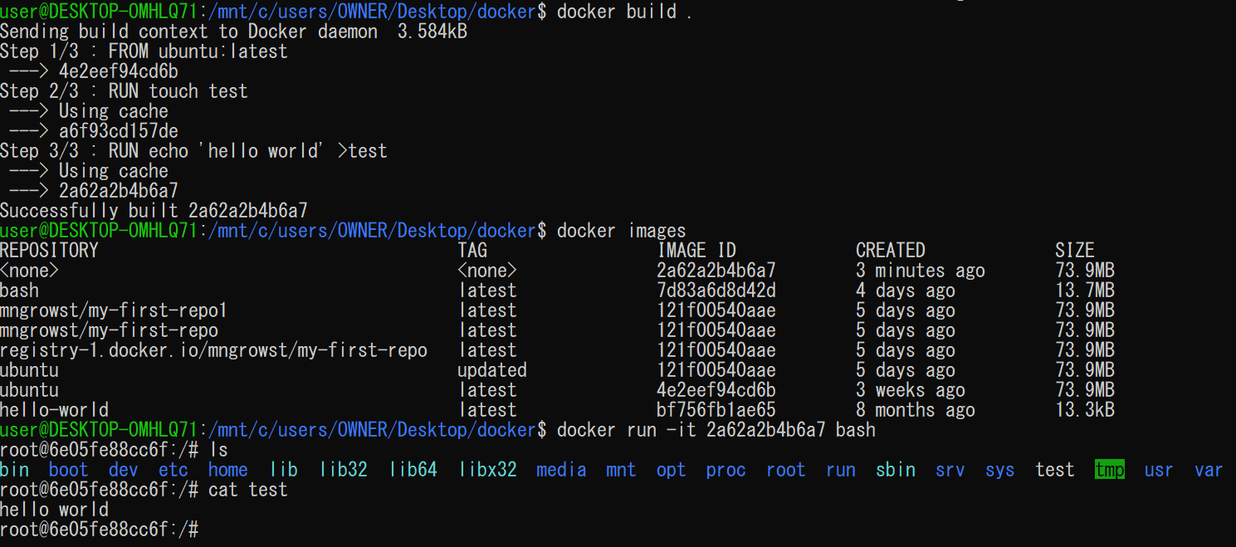

 | 実行して中身を確認してみるとtestのファイルがあり、中身を見るとちゃんとhello world文字が入っている。

 |  | ｌａｙｅｒの構成として
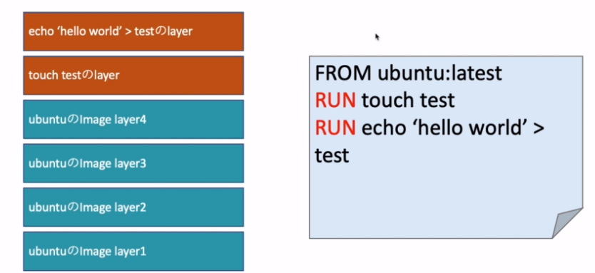

 | このようにRUNごとにｌａｙｅｒが重なっている。
 | ただし、RUNを多用しすぎるとｌａｙｅｒが重なりすぎてDocker imageがどんどん大きくなってしまうという
 | 問題が発生する。

4 | Layer数を最小限にするために

 | 1 | ベストプラクティス：Docker imageのLayer数は最小限にする。
 | 2 | Layerを作るのはRUN、COPY,ADDの3つ
 | 3 | コマンドを＆＆でつなげる
 | 4 | バックスラッシュ（＼）で改行する

 | Layerを重ねてしまう原因として、RUNの多用によるとされるものがある。

 | 前回までで基本的にUbunthを持ってきた後にtestファイルを作成したが、業務では以下のように
 | パッケージをインストールすることが考えられる

 | Ubunthではapt-get（またはapt）というコマンドでパッケージを管理する。

 | コマンド
 | apt-get update : 新しいパッケージリストを取得
 | apt-get install <package> : <package>をインストール
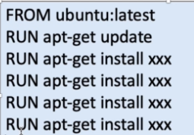
 | ただし、右図のようにインストールするものごとにRUN
 | を多用しているとLayerがどんどん重なってしまう
 | ので、「＆＆」としてコマンドを繋げることで
 | ベストプラクティスとします。

 | 書き方に関しては以下のように2つのコマンドを＆＆でつなげます。

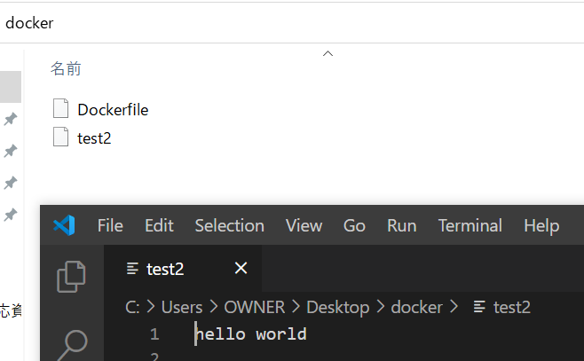

 | コマンドライン上でも実際にファイルを確認してもhello world を確認できました。

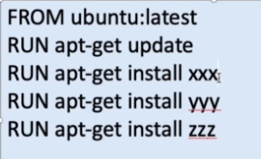
 |  | 右図のようなパッケージのインストールに対して
 |  | どのような省略を行えばよいか

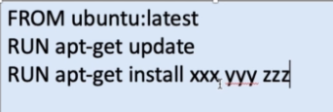
 |  | まず、installは複数の引数を
 |  | 持つことができるので
 |  | 右図のように並べることができる。

 |  | そして、この
 |  | RUN２つを
 |  | ＆＆で繋げれば
 |  | 元々4つの
 |  | Layerだったものが
 |  | 1つで
 |  | 済むようになった。

 |  | 最後にコマンド可読性を上げるためにインストールするパッケージごとにバックスラッシュ
 |  | で改行する。

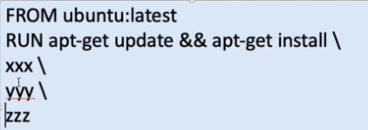

5 | cacheを使おう

 | ４で示したように1つのｌａｙｅｒでインストールが完了できるようにまとめることができたが、
 | 開発を進めるうえでパッケージの追加を行いたいときに、Dockerfileに対して以下のように

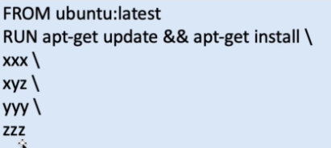

 | 追加をしてビルドしなおすと、パッケージが１０，２０とあるときなどインストールだけで一日が終わってしまう
 | こともある。
 | これを追加するごとに行っていては開発が進まないので、ここではキャッシュを利用して
 | それをうまく回避する方法を学習する。

 | ここに、ubuntuとupdate、installｓのｌａｙｅｒ群があるとする

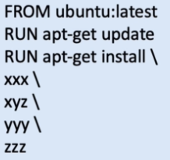
 | apt-get install のLayer

 | apt-get update のLayer

 | Ubunthのimage Layer１

 | Ubunthのimage Layer２

 | Ubunthのimage Layer３

 | Ubunthのimage Layer４

 | そこに、aaaというパッケージを導入したい場合は新たにRUNでaaaというパッケージをインストールする
 | コマンドを追加することで元々あるLayerはキャッシュを使ってビルドしてくれるので
 | 必要そする時間はaaaのパッケージをダウンロードする時間だけなので1からビルドする
 | よりも時間の短縮が望める。

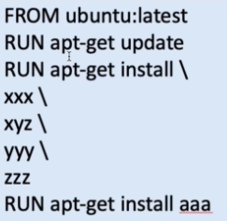
 | apt-get install aaa のLayer

 | apt-get install のLayer

 | apt-get update のLayer

 | Ubunthのimage Layer１

 | Ubunthのimage Layer２

 | Ubunthのimage Layer３

 | Ubunthのimage Layer４

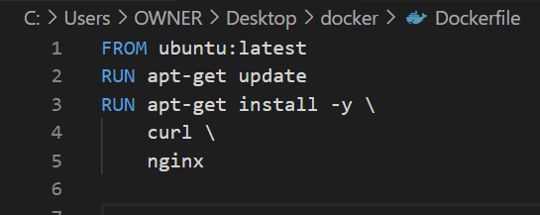

 | まずは、上記図のようにパッケージをインストールします。

 | ビルドしてなんやかんや表示が出た後に

 | インストールが完了しました。

 | では次にCVSというパッケージを追加します。

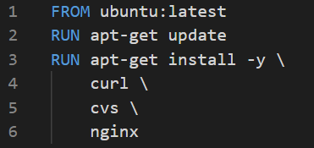

 | これを実行すると

 | またインストールを１から行って時間をかけて新しいimageを作成しました。

 | ではこれを回避するためにキャッシュを使って実行してみます。

 | コマンドの内容は
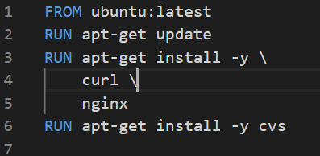

 | これがちゃんと通ることが分かってから最終的に

 | この形でまとめて最小化を図るメンテナンスを行う。

 | メンテ前の状態

 | で実行すると

 | ステップ３まではキャッシュを使ってくれていることが分かる。

6 | CMD

 | CMD：コンテナのどフォルトのコマンドを指定する

 | ubuntuでは以下のように/bin/bushがデフォルトのコマンドで指定されている。
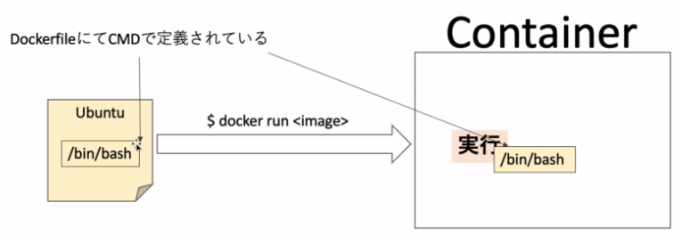

 | 参考資料にDockerfileのサイトを示しているが、
 | ubuntuのDockerfile内容を確認すると
 | コード内の下部に
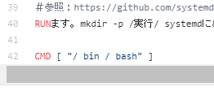

 | とCMDでデフォルトのコマンドを指定していることがわかる。

 | では以下のように記述して実行します

 | 実行した後、RUNさせると
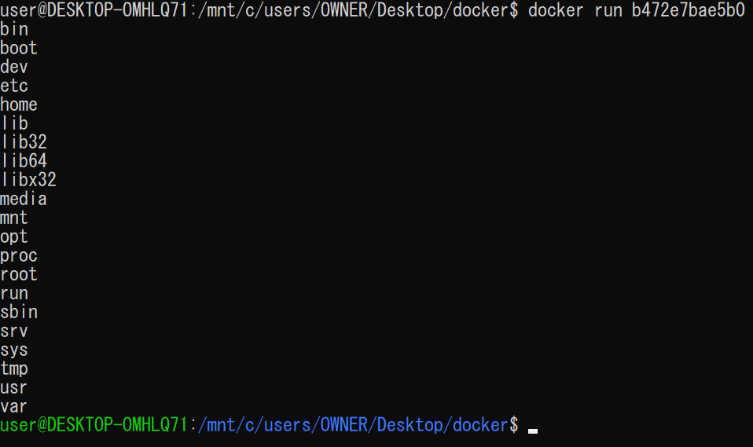

 | ｌｓコマンドが実行されてroot直下にあるファイルの一覧が表示されました。
 | したがって、CMDで指定したｌｓコマンドがちゃんと起動したということが確認できた。

